关系图
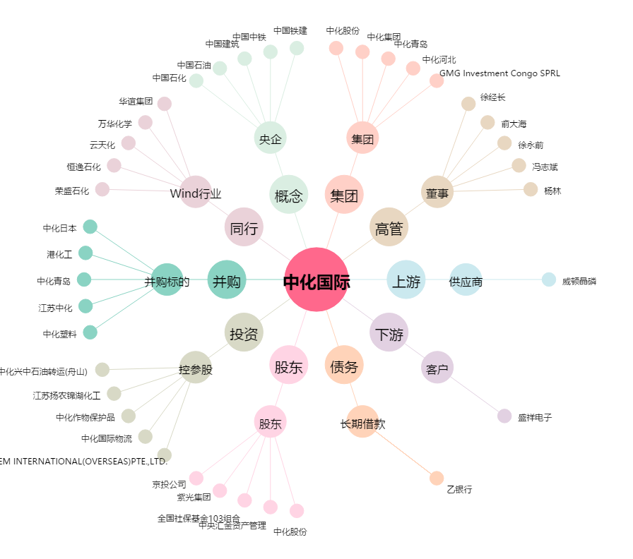
中化国际[600500.SH] - 关系概览图

